Bestelformulier Duco roosters
 |  |  | 7641 AG Rijssen |  |  | Nijverdalseweg125
 |  |  | 7460 AD Rijssen |  |  | Postbus 161
 |  |  | Tel. 0548 - 53 53 53 |  |  | Fax. 0548 - 53 53 55
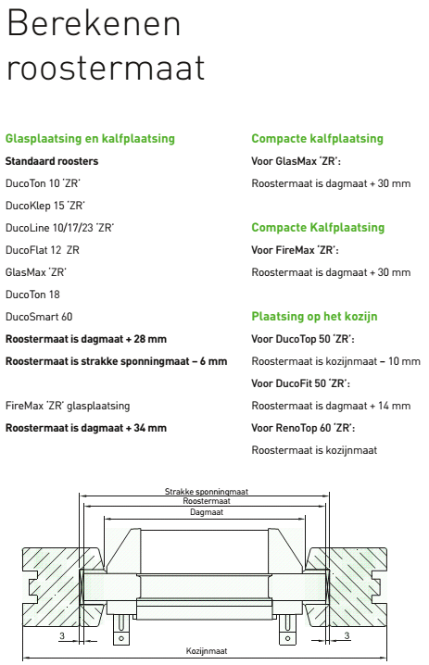
 |  |  |  | E-mail: | ventilatietechniek@van-buuren.com

AANVRAAG FORMULIER DUCO VENTILATIE ROOSTERS

 | Naam |  |  |  |  |  |  | Deb. Nr.

 | Adres |  |  |  |  |  |  | Order nr.

 | Plaats |  |  |  |  |  |  | Leverdatum

 | Besteld door

 | Rooster type :

 | Aantal | Lengte(totaalmaat) |  |  | Bediening * |  | Bed. Zijde |  | Kleur |  | Beglazingsrubber
 | [st] | [mm] |  |  |  |  |  |  | [RAL] |  | Ja / Nee

 |  |  |  |  |  |  |  |  |  |  | soorten bediening (*):
 |  |  |  |  |  |  |  |  |  | 1 | bedieningshendel
 |  |  |  |  |  |  |  |  |  | 2 | Koordbediening
 |  |  |  |  |  |  |  |  |  | 3 | Stangbediening

